Print evidencia
PrintsScreen de evidência de sucesso :
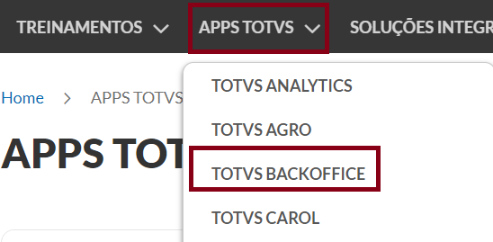   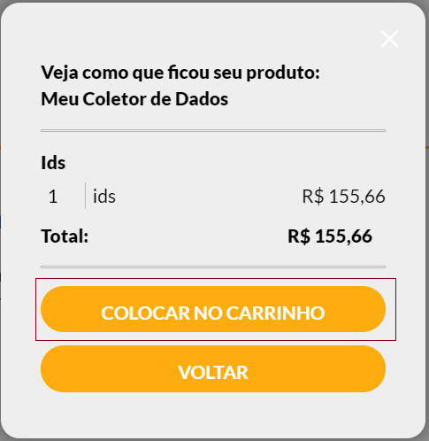 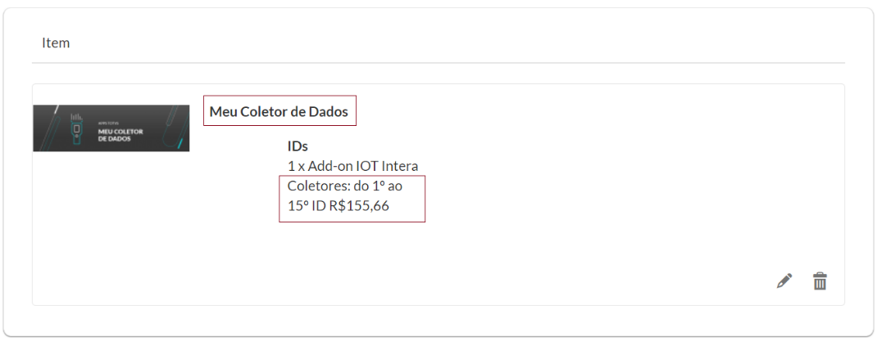 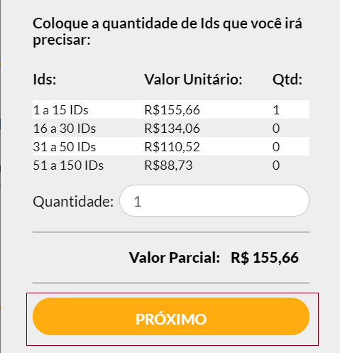
PrintScreen(1)
PrintScreen(2)
PrintScreen(3)
PrintScreen(4)

PrintScreen(5)
PrintScreen(6)

